Plan1
DEPENDÊNCIAS | DEPENDÊNCIAS
O que são Dependências em Modelagem de Dados? | Quando falamos de Dependências sempre nos referimos a atributos, é quando nós temos atributos que depende da interação de outros atributos para gerar valor. Por exemplo: Imagine que temos uma tabela de "Vendas" com os atributos "Quantidade" e "Preço", podemos dizer que o atributo "Preço" é dependente do atributo "Quantidade", afinal se a quantidade aumenta ou diminui o preço que um cliente vai pagar também deve aumentar e diminuir junto com a quantidade, isso é Dependência. Em Modelagem de Dados podemos ter Dependências do tipo: - Funcional - Funcional Transitiva - Multivalorada - Funcional Total - Funcional Trivial - Funcional Parcial - Não-Trivial
O que é uma Dependência Funcional? | Dependência Funcional é quando temos um atributo determinante e um ou mais atributos dependentes para as ocorrências de uma Entidade. Por exemplo, temos um atributo X que "determina" o valor do atributo Y, quando X mudar, Y deverá mudar em função de X. A representação de uma Dependência Funcional é a "seta", dessa forma: Onde o lado que a seta aponta (Y) é o Dependente e o outro lado (X) é o Determinante. (Os atributos Determinantes geralmente são as Chave-Primárias.)
O que é uma Dependência Funcional Total? | Dependência Funcional Total: é uma dependencia onde temos uma Chave-Primária Composta (chave onde temos vários atributos mesclados compondo um único atributo Chave), e o atributo dependente fica na dependência de todos os atributos da Chave-Primária Composta estarem preenchidos para que ele seja operante. Por exemplo, imagine um atributo dependente "Quant_Produto", esse atributo depende de uma Chave-Primária Composta que contém os atributos "Num_Pedido" e "Cod_Pedido", se o cliente não tiver um número de pedido é sinal de que pedido nenhum foi realizado, ao mesmo tempo, se não houver um código de produto, é sinal de que o cliente não comprou nada, portanto a quantidade de produto está ligada diretamente ao pedido e ao produto. Por isso sua Dependência Funcional é Total, todos os requisitos devem ser preenchidos, para que a dependência seja completada.
Ilustre um exemplo de Dependência Funcional Total | 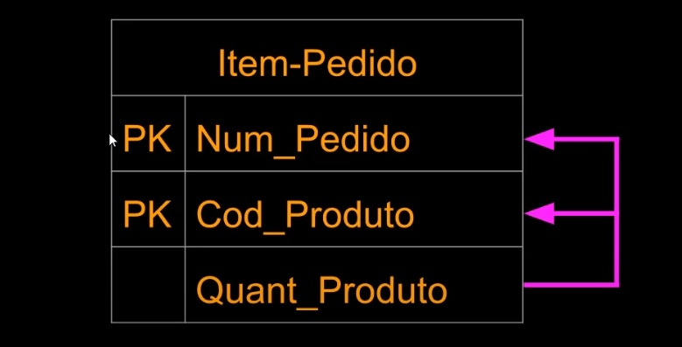
O que é uma Dependência Funcional Parcial? | Dependência Funcional Parcial: é uma dependência que depende de uma Chave-Primária Composta, porém essa depedência não é total, é apenas de um ou de alguns atributos de uma Chave-Primária Composta. Por exemplo: Imagine uma Chave-Primária Composta "Matricula", que contém 2 atributos "ID_Aluno" e "Cod_Disciplina", apesar de ter dois atributos compondo a chave, temos uma dependência que precisa apenas de um desses atributos para gerar o seu resultado, que é o atributo "Nome_Disciplina". Nesse caso, "Nome_Disciplina" vai retirar da Chave-Primária Composta apenas o valor de atributo que ele precisa, que é "Cod_Disciplina".
Ilustre um exemplo de Dependência Funcional Parcial | 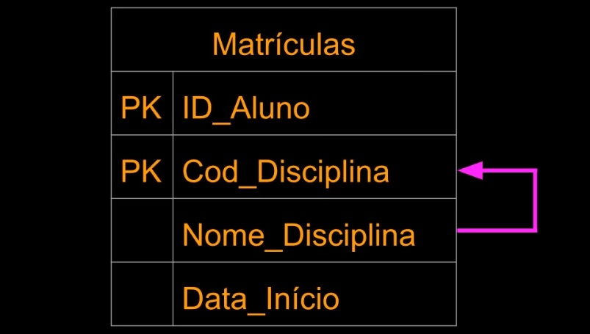
O que é uma Dependência Funcional Transitiva? | Dependência Funcional Transitiva: é uma dependência onde o atributo dependente não depende de uma atributo de Chave-Primária, ele não vai depender nem Total nem Parcialmente. Em vez disso a dependência foi criada a partir de um atributo não-chave.
Ilustre um exemplo de Dependência Funcional Transitiva | 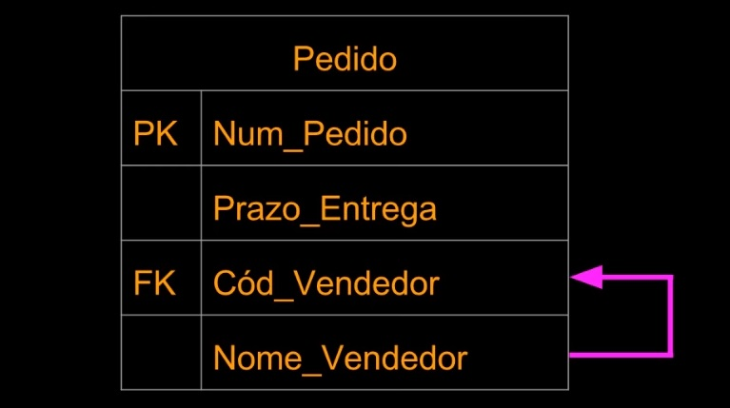
O que é uma Dependência Funcional Trivial? | Dependência Funcional Trivial: Uma Dependência é Trivial quando ela não pode deixar de ser satisfeita para completar o valor de uma Chave. Isso acontece em Atributos de Chave-Primária Composta, onde o valor da própria Chave deverá ser completado por outro atributo. Por exemplo, numa tabela cuja Chave-Primária Composta seja "ID_Funcionario" e o atributo "Nome_Funcio", o atributo "Nome_Funcio" é trivial para que a Chave-Primária Composta seja completada.
Ilustre um exemplo de Dependência Não-Trivial | Dependência Não-Trivial: quando temos um atributo que é dependente de uma Chave-Primária, como geralmente acontece, mas a Chave-Primária não depende do atributo dependente.
DEPENDÊNCIAS | DEPENDÊNCIAS
O que é uma Dependência Multivalorada? | Dependência Multivalorada: A dependência Multivalorada não é funcional, pois nela temos atributos que dependem uns dos outros, porém são independentes na geração de valores. Por exemplo, imagine uma tabela para Entidade "Carros" que contenha os atributos "Modelo", "Ano" e "Cor", apesar de serem atributos que se referem uns aos outros eles não dependem um do outro para serem preenchidos. A maneira que usamos para representar dependências Multivaloradas é a seguinte:
Ilustre um exemplo de Dependência Multivalorada | 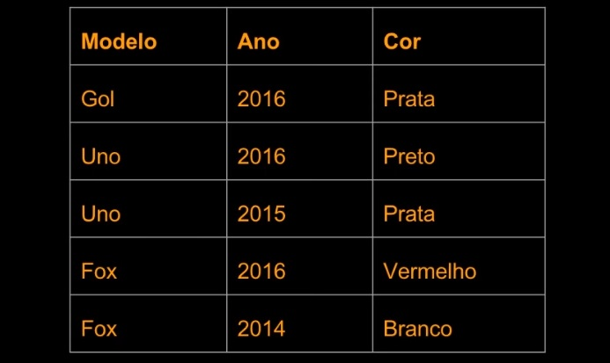
O que é uma Dependência Funcional Irredutível à Esquerda? | Geralmente, quando criamos nossas Entidades no BD, colocamos atributos determinantes à Esquerda e os dependentes à Direita. Por exemplo: Numa tabela onde Cidade é determinante de Estado e Estado é Determinante de País, colocaríamos os valores assim: Cidade >> Estado >> País Uma Dependência Funcional é Irredutível à Esquerda quando é impossível retirar o valor determinante sem que a Dependência Funcional seja perdida. No exemplo acima, não há uma Dependência Funcional Irredutível à Esquerda, pois, se o atributo Cidade, fosse retirado, Estado ainda poderia ser determinante de País. Agora, se Cidade fosse retirado, e ficasse só Estado >> País, teríamos uma dependência Irredutível a Esquerda, pois se Estado fosse retirado, País perderia sua dependência funcional.
Ilustre um caso onde Não Há Dependência Funcional Irredutivel à Esquerda e outro caso onde Existe Dependência Funcional Irredutível à Esquerda | Observação: Nem sempre uma Dependência Funcional Irredutível vai depender de um único atributo, podemos ter uma dependência Funcional Total com atributos compostos que atuam como uma Dependência Irredutível à Esquerda, se qualquer um dos atributos for eliminado, a dependência acabaria.

